Один фактор
Система уравнений |  |  |  | Матричный способ
y | x1 | yx1 | x1^2 | y Т | x1 |  | x1 Т |  | х1Т на х1 |  | (х1Т на х1) обр |  | (х1Т на х1) обр на х1Т |  | B
50 | 162 | 8100 | 26244 | 50 | 1 | 162 | 1 | 1 | 2 | 337 | 336.50295858 | -1.9940828402 | 13.461538462 | -12.461538462 | -74.615384615
60 | 175 | 10500 | 30625 | 60 | 1 | 175 | 162 | 175 | 337 | 56869 | -1.9940828402 | 0.011834319527 | -0.076923076923 | 0.076923076923 | 0.76923076923
Вес от Роста
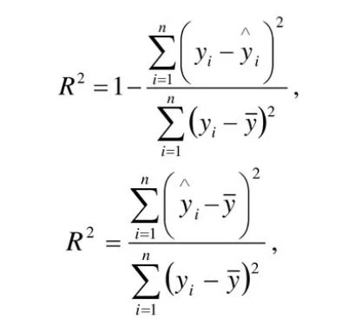
110 | 337 | 18600 | 56869
yimean = | 55
Найдем коэффициент детерминации
yi | yi^ | (yi^-yimean)^2 | (yi-yimean)^2
50 | 50 | 25 | 25
60 | 60 | 25 | 25
 |  | 50 | 50

 |  | R^2 = | 1

